原型對照
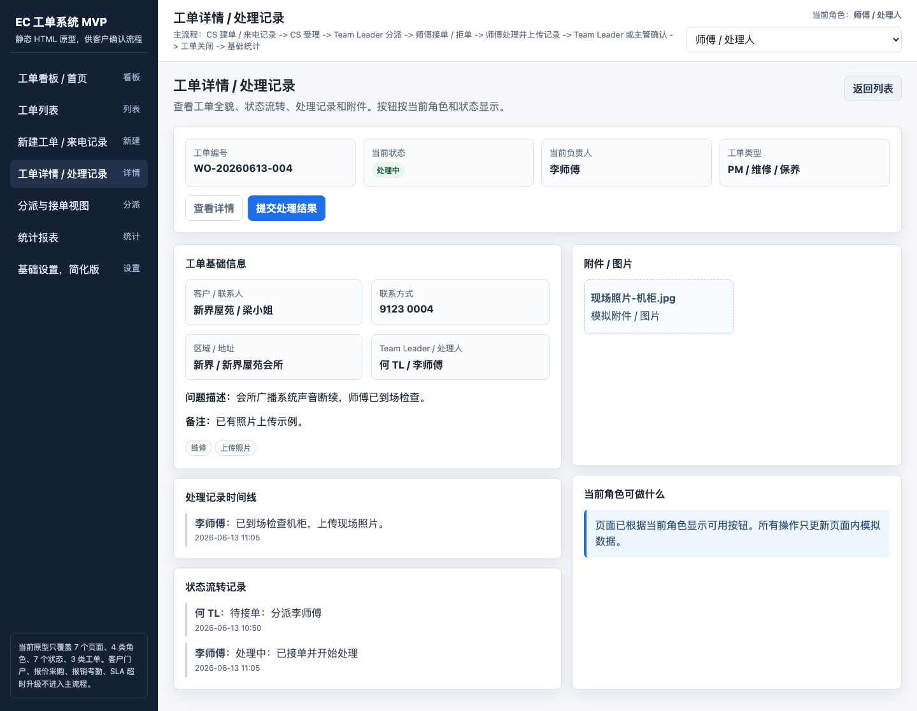
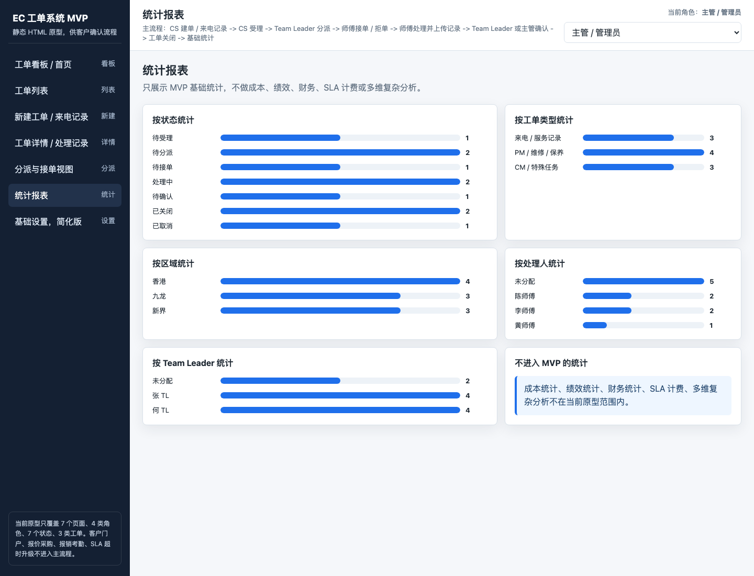
原型對照
原型只用於定位頁面與交互入口。需求結論以「核心流程、需求明細、表單與欄位、問題決策」為準。

查看方法：先在需求明細找到功能編號與步驟，再回到本頁核對原型是否有對應入口；缺失或多做的內容記入「問題決策」。

P01 PS01–PS02 CS來電記錄與建單 | P02 PS03–PS04 TL分派與師傅接單
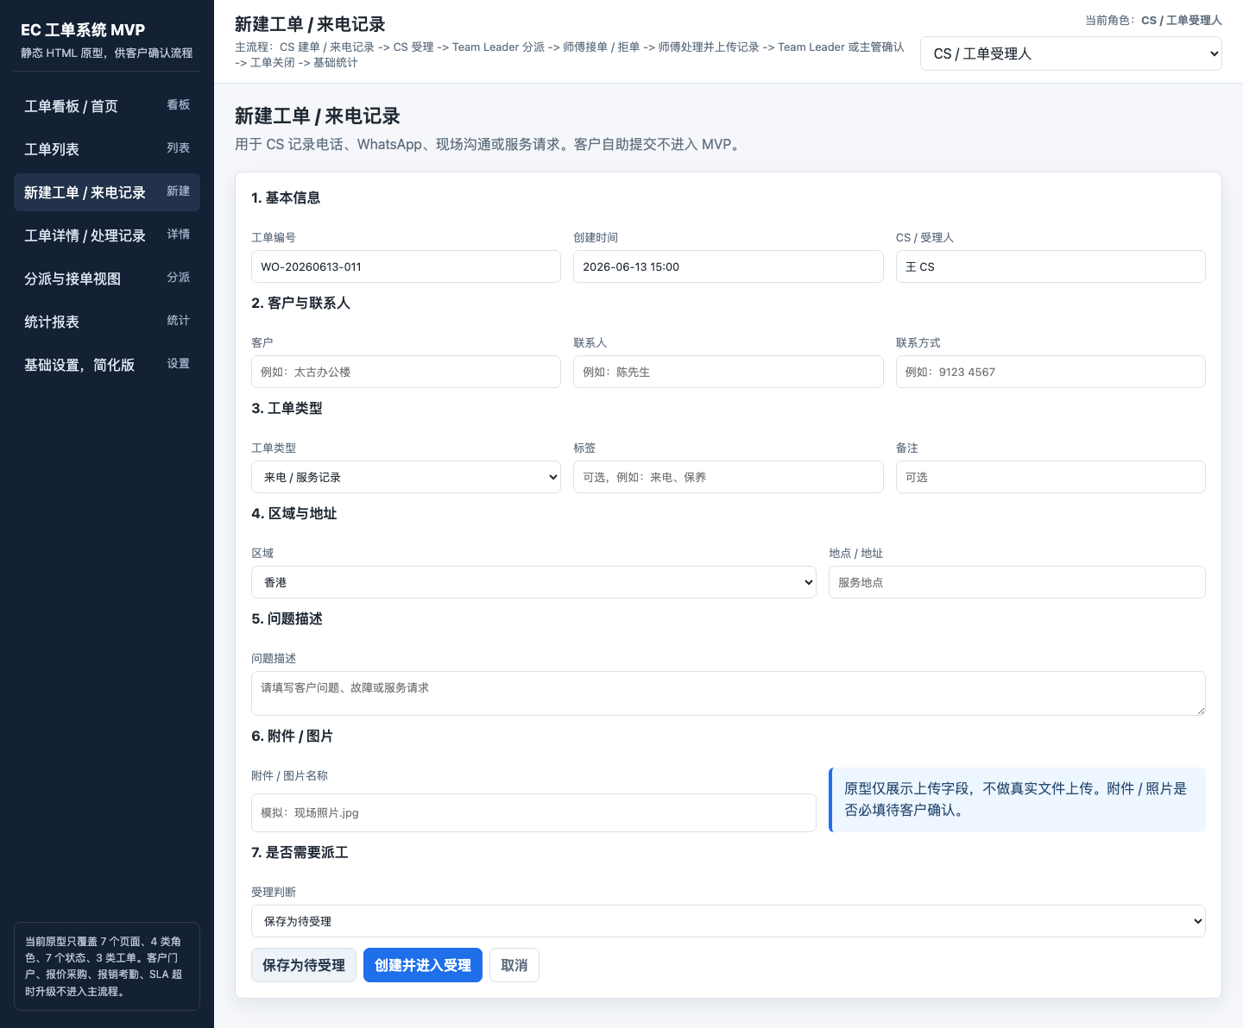
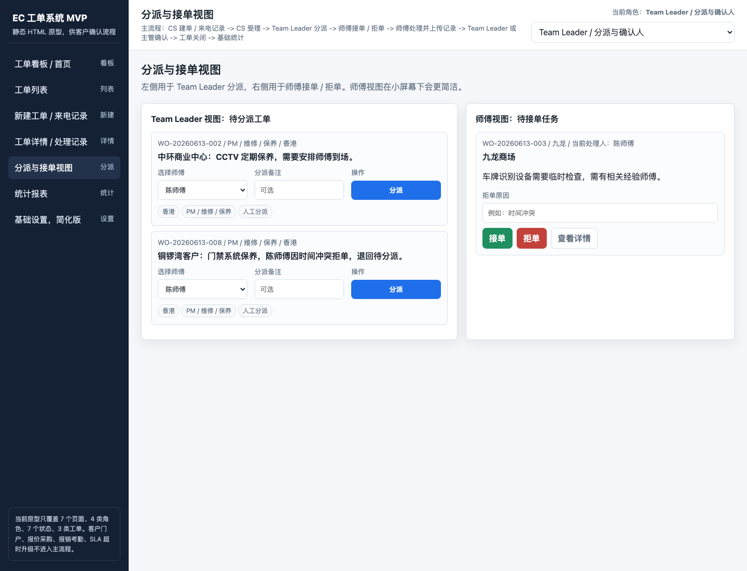

P03 PS05–PS07 現場處理與提交 | P04 PS08 報告查詢與歸檔入口

